Conceptos
Lo que es okr | Okr (Objetivos y Resultados Clave) es una estructura de gestión metas que nos permite centrar foco en lo importante

¿Cuáles son los objetivos | Un "objetivo" (meta) define su objetivo. Se debe establecer una dirección clara para un momento en el futuro.

¿Cuáles son los resultados clave | "Principales Resultados" (resultados clave) son indicadores que muestran cómo siendo su progreso hacia su objetivo. en el GPS, lo que le llevará a su objetivo.

¿Cuáles son las iniciativas | Iniciativas (iniciativas) son cosas que hay que hacer para influir en sus resultados clave, las que tiene control directo.

Frecuencia de la revisión | La mayoría de las empresas a definir sus objetivos y resultados clave en unas tácticas estratégicas anuales y trimestrales de cadencia. Otros cadencias son posibles, dependiendo de la velocidad a la que ocurren las cosas en su empresa.
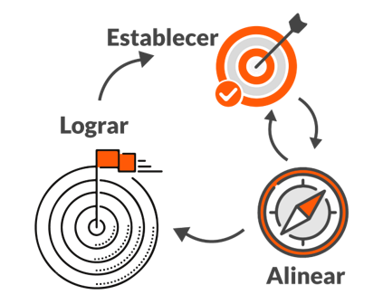

Ciclos

Dashboard Anuales
indicador Promedio cumplimiento OKR | indicador Promedio faltante OKR
18% | 88%

Cumplimiento OKR

